상품제안서
칠산갯벌 해창천일염 (500g/1kg) | 상품코드: S41065

 |  |  |  |  |  |  | 02-713-8555 | www.synergygift.co.kr
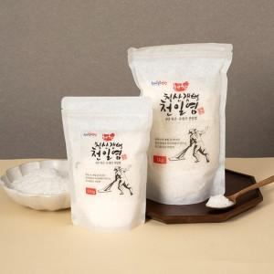 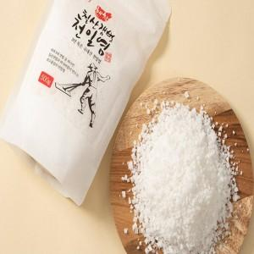 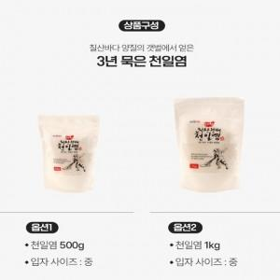

【상세/제작정보】

【인쇄/포장옵션】 | 라벨지스티커 / 포장불가능

【공급단가】 | 수량 | 50~ | 100~ | 500~ | 1,000~ | 2,000~
*VAT별도 | 500g | 5,590원 | 5,460원 | 5,280원 | 5,030원 | 4,850원
 | 1kg | 8,190원 | 8,000원 | 7,740원 | 7,370원 | 7,110원

【상품 URL】 | https://www.synergygift.co.kr:443/src/goods_detail.php?gdno=41065

